Instrucciones
Matriz DOFA - Contexto interno y externo del proceso
Antes de iniciar con el diligenciaiento de la matriz de riesgos, el grupo de mejoramiento debe realizar un análisis del contexto interno y externo del proceso, a través de la matriz DOFA, que permite identificar las condiciones internas y externas que influyen en el cumplimiento de los objetivos del proceso. Este análisis constituye un insumo fundamental para la identificación, análisis y valoración de los riesgos, al facilitar el reconocimiento de debilidades y amenazas que pueden afectar la operación, así como fortalezas y oportunidades que permiten prevenir, mitigar o aprovechar situaciones relevantes. La correcta identificación del contexto contribuye a una gestión del riesgo más efectiva, preventiva y alineada con el direccionamiento estratégico institucional.

Tipo de Proceso
¿Qué es? Indica la categoría del proceso dentro del mapa institucional de procesos.
¿Cómo diligenciarlo? Selecciona de la lista desplegable el tipo de proceso según su rol en la institución: Estratégico Misional Apoyo Evaluación / Control

Nombre del Proceso / Subproceso
¿Qué es? Nombre oficial del proceso o subproceso donde se identifica el riesgo.
¿Cómo diligenciarlo? Usa exactamente el nombre aprobado en el mapa de procesos institucional. Ejemplo: Gestión de Talento Humano

Objetivo del Proceso / Subproceso
¿Qué es? Describe qué se busca lograr con el proceso o subproceso.
¿Cómo diligenciarlo? El objetivo debe corresponder al definido en la Caracterización del Proceso. En caso de requerirse algún ajuste, este deberá realizarse previamente en dicho documento, a fin de garantizar la coherencia y alineación documental.

Nombre del Procedimiento
¿Qué es? Procedimiento específico dentro del proceso donde se puede materializar o identificar el riesgo.
¿Cómo diligenciarlo? Indica el nombre oficial del procedimiento documentado (ver mapa de procesos). Ejemplo: Procedimiento: PGH-01 Vinculación de Docentes de Planta

Descripción del Riesgo
¿Qué es? Evento que puede ocurrir y afectar negativamente el logro del objetivo del proceso.
¿Cómo diligenciarlo? Redacta el riesgo de manera clara y sencilla teniendo en cuenta el posible (s) evento que pueda suceder durante la ejecución de las actividades que conforman el procedimientos y que pueda afectar el cumplimiento de su objetivo. Ejemplo: RIESGO 1: Título profesional falso RIESGO 2: Posible vinculación de personal no idóneo
Puede tener como referencia el documento de apoyo denominado "Base de datos de posibles riesgos".
Para redactar un riesgo fiscal, se debe tener en cuenta: Iniciar con la expresión: Posibilidad de, dado que nos estamos refiriendo al evento potencial.
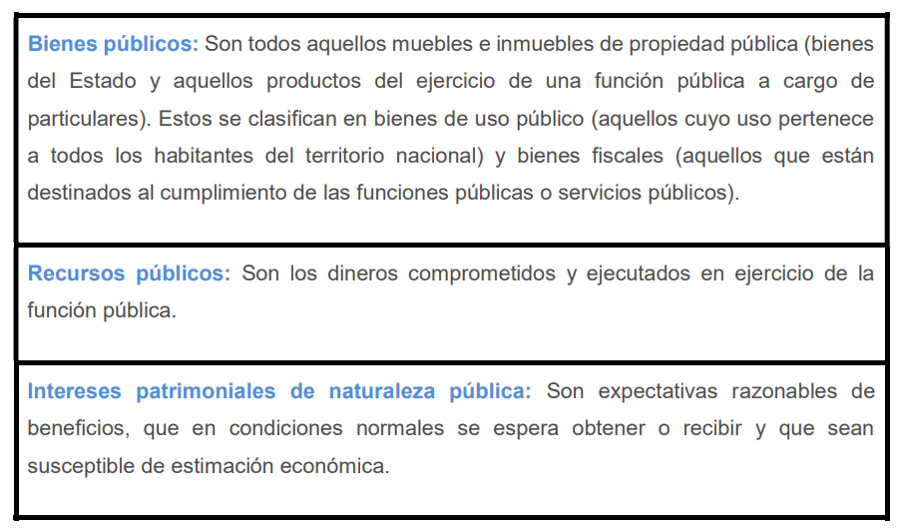 Qué afecta los riesgos fiscales?:
Redacción de un riesgo fiscal: Posibilidad de efecto dañoso sobre los recursos de la entidad por la generación de intereses moratorios en contrato de arrendamiento.

Tipo del Riesgo
¿Qué es Categoría general a la que pertenece el riesgo. Para ellos deberá seleccionar según el riesgo definido a que tipo pertenece seleccionando de la lista desplegable: Ejemplo: RIESGO 2. Posible vinculación de personal no idóneo TIPO DE RIESGO: De Gestión

Clasificación del Riesgo
La Clasificación del Riesgo corresponde a la subcategoría que permite precisar la naturaleza u origen del riesgo, facilitando su análisis, tratamiento y asignación de controles adecuados. Esta clasificación ayuda a identificar en qué ámbito del proceso o de la organización se genera el riesgo y orienta la toma de decisiones para su gestión. Tipos de Clasificación del Riesgo 1. Ejecución y administración de procesos: Riesgos asociados a fallas en la planeación, ejecución, seguimiento o control de los procesos, procedimientos o actividades institucionales. 2. Talento humano: Riesgos derivados de la gestión del personal, sus competencias, desempeño, disponibilidad, conducta o cumplimiento de responsabilidades. 3. Tecnología: Riesgos relacionados con el uso, disponibilidad, integridad y seguridad de los sistemas de información, aplicaciones, equipos y datos que apoyan los procesos institucionales. 4. Infraestructura: Riesgos asociados a las instalaciones físicas, equipos, mobiliario o condiciones locativas que soportan la operación del proceso. 5. Evento externo: Riesgos originados por factores externos a la organización, que no están bajo su control directo, pero que pueden afectar el cumplimiento de los objetivos.

Causas y consecuencias
Causas ¿Qué es? Factores que originan el riesgo. Enumera causas reales y específicas (no genéricas). Consecuencias ¿Qué es? Efectos negativos si el riesgo se materializa. Describa impactos concretos.

Valoración del Riesgo Inherente
Riesgo Inherente Valoración del riesgo antes de aplicar controles Probabilidad ¿Qué es? Frecuencia con la que podría ocurrir el riesgo. Impacto ¿Qué es? Nivel de afectación si el riesgo ocurre. Nivel del Riesgo Inherente ¿Qué es? Resultado de cruzar probabilidad e impacto. Para realizar está valoración por favor dirigirse a la matriz de calor.

Control Existente
¿Qué es? Acciones actuales que reducen la probabilidad o impacto del riesgo. ¿Cómo diligenciarlo? Describe controles reales, vigentes y verificables. La descripción debe ser bajo la siguiente estructura: QUIEN + QUÉ + CÓMO Ejemplo: QUIÉN Profesional Universitario del Proceso de Gestión de Talento Humano. QUÉ Verifica que el candidato cumpla con los requisitos académicos, de experiencia y legales exigidos para la vinculación como docente de planta. CÓMO Revisando la hoja de vida y los soportes aportados por el candidato, contrastándolos con los requisitos establecidos en el instructivo IGH-02 “Requisitos de Vinculación de Personal”

Valoración del Riesgo Residual
Riesgo Residual Valoración del riesgo después de aplicar controles

Acciones adicionales para el control de los riesgos
¿Qué es? Acciones adicionales para reducir el riesgo a un nivel aceptable. ¿Cómo diligenciarlo? Propón acciones claras, medibles y con enfoque preventivo. ¿Cómo diligenciarlo? Describe controles reales, vigentes y verificables. La descripción debe ser bajo la siguiente estructura: QUIEN + QUÉ + CÓMO Ejemplo: QUIÉN Líder del Proceso de Gestión de Talento Humano. QUÉ Implementa una lista de chequeo estandarizada y obligatoria para la verificación de requisitos académicos, legales y de experiencia de los docentes de planta. CÓMO Diseñando y aprobando cada componente de la lista de chequeo institucional que deba diligenciarse y adjuntarse al expediente del docente antes de continuar con el trámite de vinculaciónm, documento que debe validar el SIG

